信用交易
融资融券市场交易数据统计(2026-09-03)

标的证券 | 融资融券余额（亿元） | 融资余额（亿元） | 融券余额（亿元） | 融资买入额（亿元） | 融资融券规模变化（亿元） | 融资余额增幅(‰) | 融券余额增幅(%)
统计数据 | 26,567.02 | 26,275.24 | 291.78 | 1,493.82 | -42.88 | -1.53 | -0.85
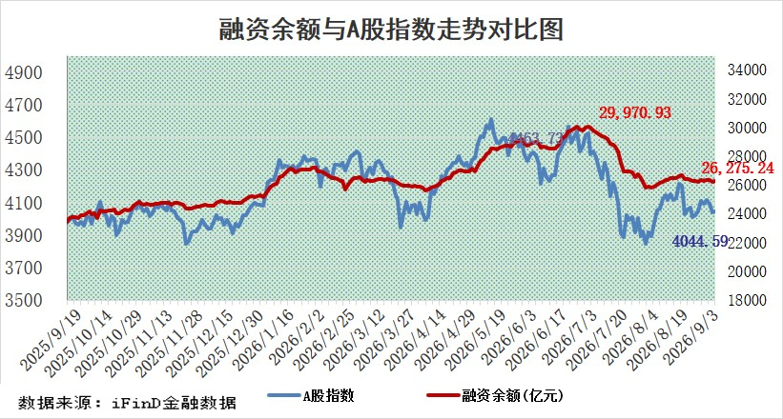

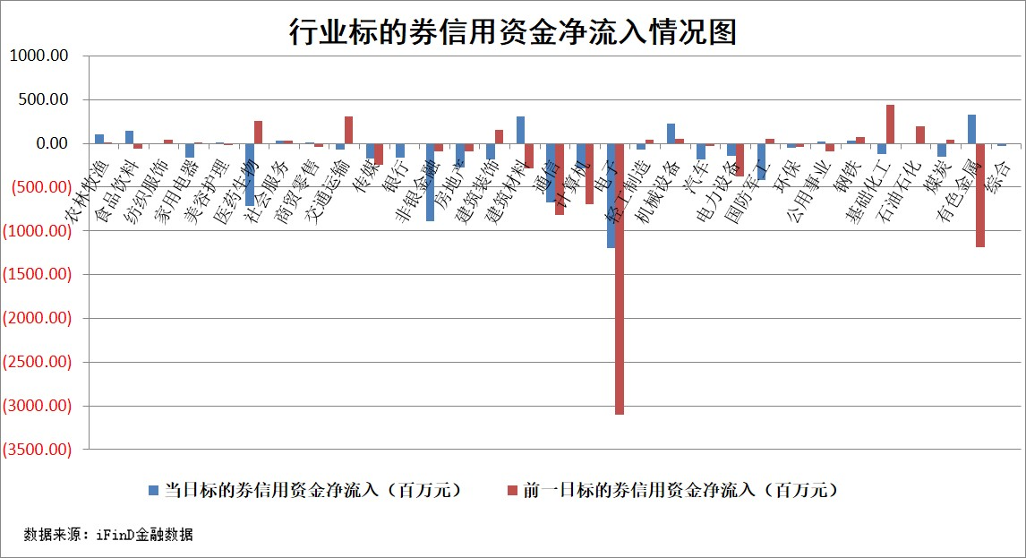

标的股票比较指标 |  | 融资余额/流通A股市值(%) | 融资余额增幅(%) | 融资买入额/成交金额(%) | （融资余额净增额-融券余额净增额）/流通A股市值(‱) | 融券余额降幅(%) | ABS[（融资余额净增额-融券余额净增额）/流通A股市值净增额-1](%)
前十名标的个股 |  | 福建水泥 | 东百集团 | 鲁泰A | 万邦医药 | 海泰新光 | 香溢融通
 |  | 信凯科技 | 太阳电缆 | 华神科技 | 太阳电缆 | 美联新材 | 宏景科技
 |  | 锴威特 | 中毅达 | 广大特材 | 雪人集团 | 正泰电源 | 英特科技
 |  | 天马科技 | 湖南天雁 | 海利尔 | 亚盛集团 | 信息发展 | 龙旗科技
 |  | 禾望电气 | 尚太科技 | 江盐集团 | 东百集团 | 中兰环保 | 五洲医疗
 |  | 华纺股份 | 信达地产 | 新点软件 | 中毅达 | 华润材料 | 伟测科技
 |  | 西山科技 | 星网锐捷 | 爱科科技 | 蓝盾光电 | 华电科工 | 回盛生物
 |  | 华塑科技 | 海大集团 | 古麒绒材 | 星网锐捷 | 欧圣电气 | 埃泰克
 |  | 华灿光电 | 万邦医药 | 宝钢股份 | 金健米业 | 中谷物流 | 宏源药业
 |  | 苏州天脉 | 厦门银行 | 挖金客 | 小方制药 | 北辰实业 | 振江股份
后十名标的个股 |  | 佳缘科技 | 英特科技 | 有研硅 | 英特科技 | 城市传媒 | 卓易信息
 |  | 农业银行 | 顺控发展 | 雪天盐业 | 天溯计量 | 新华传媒 | 福昕软件
 |  | 中国神华 | 达瑞电子 | 宇邦新材 | 珠江股份 | 万邦达 | 中际联合
 |  | 中信银行 | 浩辰软件 | 佳缘科技 | 浩辰软件 | 天奥电子 | 天山电子
 |  | 中国银行 | 盟科药业 | 海尔智家 | 联域股份 | 鹿山新材 | 首创证券
 |  | 中国石油 | 哈药股份 | 大地海洋 | 哈药股份 | 芳源股份 | 平煤股份
 |  | 青岛港 | 埃科光电 | 伟星股份 | 金帝股份 | 欣锐科技 | 同宇新材
 |  | 工商银行 | 微导纳米 | 三一重工 | 利安科技 | 泸天化 | 太龙药业
 |  | 山东高速 | 科士达 | 海信家电 | 达瑞电子 | 富祥股份 | 惠科股份
 |  | 沪农商行 | 平煤股份 | 潍柴动力 | 神宇股份 | 锋尚文化 | 东微半导
说明：1.以上普通交易数据和信用交易数据皆以交易日收盘后数据为基准；2.上述标的证券总数据只计算标的证券市场总数据，不包括从标的证券中调出去标的证券数据，所以与交易所公布的总值略有不同； 3.上述行业采用申万一级行业分类；4.以上标的基金和标的个股中比较的6个指标值中：前5个（从左至右）为正向指标，值越大排名越靠前；第6个为逆向指标，值越小，排名越靠前；5.第6个指标中ABS[]表示求绝对值，其主要用于考量信用资金相对净流入对股价相对净变化的贡献程度；6.数据来源：iFinD金融数据。

